EJEMPLO 1
Valor del préstamo (Valor Presente en Ing. Económica) | Q100,000.00
Tasa preferencial | 6% | fija
Plazo | 90 | días
Tasa de interés | 7.5% | anual

a) Intereses a pagar = Q100,000*7.5%*90/365 = |  |  | Q1,849.32

b) Tasa efectiva a 90 días = 7.5%*90/365 = |  |  | 1.85% |  | Tasa de interés = 1,849.32/100,000 = | 1.85%

c) Tasa de interés efectiva anual = |  | 7.71%
 |  | 7.71%

Valor del préstamo | Q100,000.00
 |  | Tasa de interés
Tasa preferencial para los primeros 30 días | 6% | 7.00%
Tasa preferencial para los siguientes 30 días | 6.50% | 7.50%
Tasa preferencial para los últimos 30 días | 6.25% | 7.25%
Plazo | 90 | días

a) Intereses a pagar = Q100,000[7.0%*30/365+7.5%*30/365+7.25%*30/365] |  |  |  | Q1,787.67

b) Tasa efectiva a 90 días |  |  |  | 1.79%

c) Tasa de interés efectiva anual |  | 7.45%
Fue mejor la negociación con el banco B, ya que...

**El proceso es parecido a lo que hacíamos en Ing. Económica pero en esa clase trabajábamos a largo plazo, ahorita como es a corto plazo (menos de 1 año) es como si fuera interés simple.

EJEMPLO 3
a) Cuando no hay fondos y se necesita pedir préstamos
Empresa | Costo de no aprovecha el descuento | Descuento ofrecido | Días del año | Vencimiento Cuenta | Plazo del Descuento | Conviene pedir el préstamo?
V | 37.24% | 2 | 365 | 30 | 10 | Sí
W | 30.42% | 4 | 365 | 60 | 10 | Sí
X | 21.28% | 2 | 365 | 55 | 20 | No
Y | 22.58% | 3 | 365 | 70 | 20 | No
Z | 38.42% | 5 | 365 | 60 | 10 | Sí

Tasa del préstamo = 25% |  |  | **Siempre que el costo de renunciar al descuento sea más grande que el costo de pedir el prestamo, (se compara con la tasa del préstamo)
Se debería renunciar al descuento de los proveedores X y Y.

b) Cuando no hay fondos y no se puede conseguir dinero prestado en el banco
Se debería de comprar al proveedor Y porque es el que ofrece el plazo de crédito más largo.

c) Si ya cuenta con fondos propios para pagar |  |  |  | **Si hubieran dos empresas con el mismo descuento, se toma como segundo criterio el plazo más largo
Se debería de comprar al proveedor Z porque es el que ofrece el mayor descuento.

 |  |  |  | **¿Cuándo pagamos? El último día del plazo
$$Costo de no aprovechar descuento= \frac{\% Descuento ofrecido}{100−\% Descuento ofrecido}∗\frac{Días del año}{Vencimiento Cuenta −Plazo del Descuento}$$

EJEMPLO 4
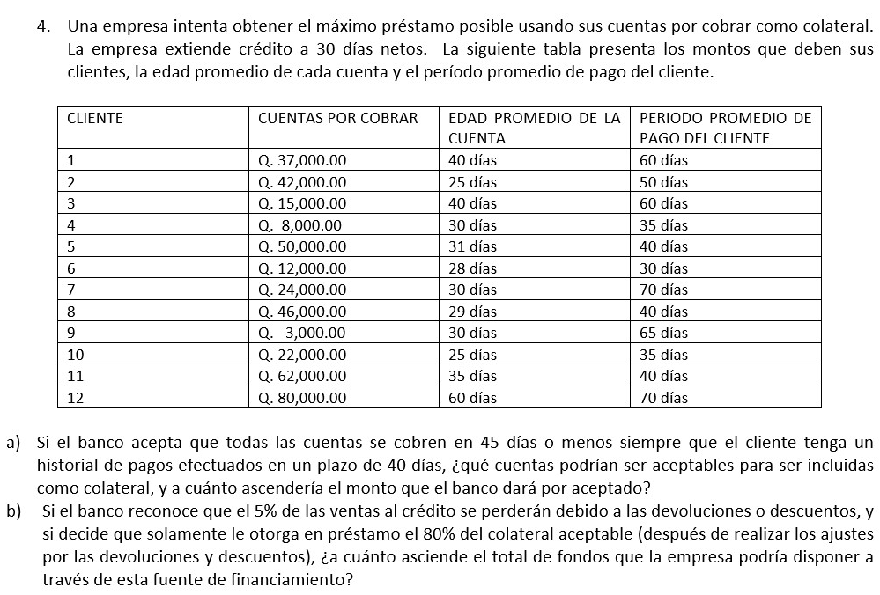
a) Cuentas y monto colateral
Cliente | Monto
4 | Q8,000.00
5 | Q50,000.00
6 | Q12,000.00
8 | Q46,000.00
10 | Q22,000.00
11 | Q62,000.00
TOTAL | Q200,000.00

b) Monto máximo del préstamo |  | Q152,000.00

EJEMPLO 6
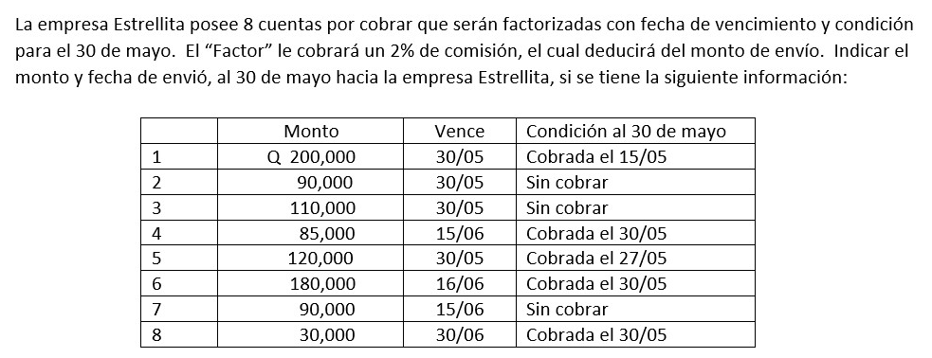
 | Cliente | Monto | Comisión | Descuento | Fecha
 | 1 | Q200,000.00 | Q4,000.00 | Q196,000.00 | 2023-05-15
 | 2 | Q90,000.00 | Q1,800.00 | Q88,200.00 | 2023-05-30
 | 3 | Q110,000.00 | Q2,200.00 | Q107,800.00 | 2023-05-30
 | 4 | Q85,000.00 | Q1,700.00 | Q83,300.00 | 2023-05-30
 | 5 | Q120,000.00 | Q2,400.00 | Q117,600.00 | 2023-05-27
 | 6 | Q180,000.00 | Q3,600.00 | Q176,400.00 | 2023-05-30
 | 7 | Q90,000.00 | Q1,800.00 | Q88,200.00 | 2023-05-30
 | 8 | Q30,000.00 | Q600.00 | Q29,400.00 | 2023-05-30
 |  | Q905,000.00 |  | Q886,900.00

 |  | Fecha | Monto a recibir
 |  | 2023-05-15 | Q196,000.00
 |  | 2023-05-27 | Q117,600.00
**La fecha de vencimiento (Vence) es la fecha máxima, si el monto se consigue antes, se paga antes |  | 2023-05-30 | Q573,300.00
 |  |  | Q886,900.00

FORMULAS
La fórmula del Costo total a pagar por intereses está mal, pues no debe llevar un "+" si no un "*"

$$Costo de no aprovechar descuento= \frac{\% Descuento ofrecido}{100−\% Descuento ofrecido}∗\frac{Días del año}{Vencimiento Cuenta −Plazo del Descuento}$$

b) Tasa efectiva anual con saldo compensatorio = Intereses / (Valor del préstamo - Saldo compensatorio tomado del préstamo)

